view professor information
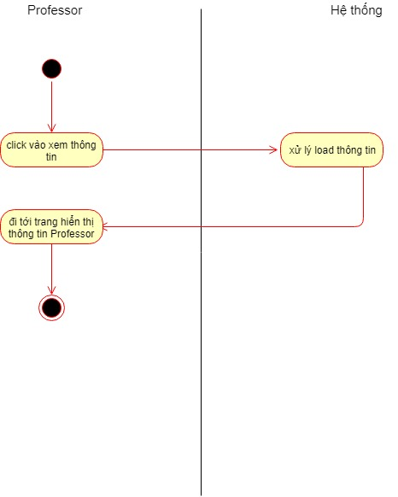
Group 04 |  |  |  | Process | Use Case ID | Use case name | Created PIC | Created Date | Approved Date
 |  |  |  | Use case design | UC_PRJ_001 | View professor information | VuTH | 4-Apr-2019

1. Pre-Condition
1.1 Professor đăng nhập vào hệ thống

2. Trigger
Click vào "xem thông tin" ở thanh menu bên trái

3. Basic flow

3.1 |  | Hệ thống hiển thị màn hình tác vụ cho Professors
3.2 |  | Click vào "xem thông tin" ở thanh menu bên trái
3.3 |  | hệ thống di chuyển tới trang hiển thị thông tin professor

4. Alternative flow
 |  |  | none
5. Business rule
 | Yêu cầu về việc hiển thị chi tiết professor
 |  | Ngoài hiển thị thông tin cơ bản của professor thì phải hiển thị thêm số lượng project mà professor đó có

6. Activity diagram

View list student
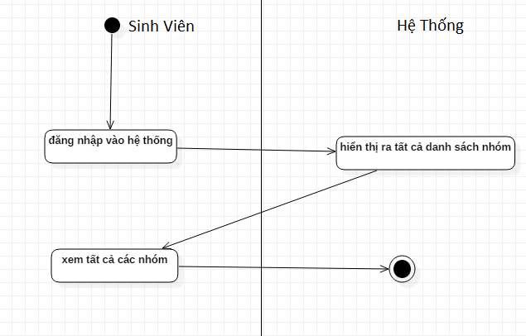
Group 04 |  |  | Process | Use Case ID | Use case name | Created PIC | Created Date | Approved Date
 |  |  | Use case design | UC_PRJ_002 | View Group Student | NguyenVN | 4-Apr-2019

1. Pre-Condition

 | Sinh viên đăng nhập vào hệ thống trang chủ

2. Trigger

 | hiển thị ra danh sách thất cả các nhóm

3. Basic flow

 | xem danh sách nhóm

4. Alternative flow

 |  | none

5. Business rule
 | hiển thị chi tiết khi đăng nhập vào hệ thống
 | có tạo nhóm
 | xin vào nhóm

6. Activity diagram

Do test online
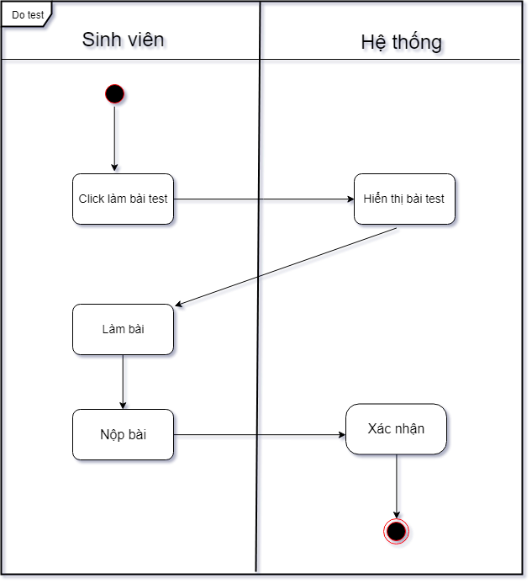
Group 04 | Process | Use Case ID | Use case name | Created PIC | Created Date | Approved Date
 | Use case design | UC_PRJ_003 | Do Test Online | TrucMN | 4-Apr-2019

1. Pre-Condition
Hệ thống hoạt động Sinh viên đăng nhập vào hệ thống

2. Trigger
Sinh viên làm bài test online trên hệ thống

3. Basic flow

3.1 Sinh viên chọn vào menu "Đi tới bài kiểm tra" test để bắt đầu làm bài test
3.2 Sau khi hoàn thành, sinh viên bấm "Nộp bài" để nộp bài test

4. Alternative flow

4.1 Hệ thống sẽ tự động nộp bài nếu sinh viên làm quá giờ hoặc thoát trong lúc làm bài

5. Activity

view grade
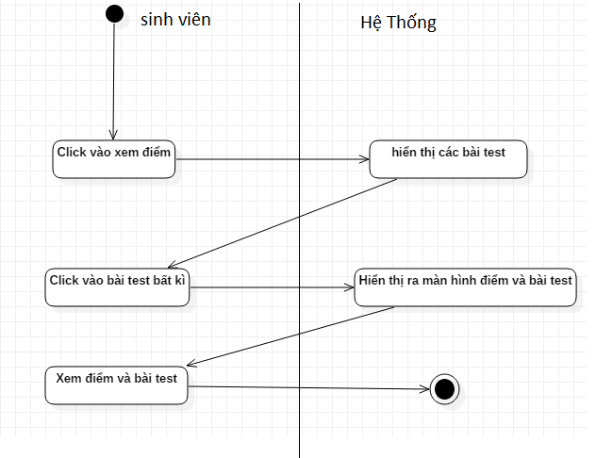
Group 04 |  |  | Process | Use Case ID | Use case name | Created PIC | Created Date | Approved Date
 |  |  | Use case design | UC_PRJ_004 | View Grade test | NguyenNV | 4-Apr-2019

1. Pre-Condition

 | Sinh viên đăng nhập vào hệ thống

2. Trigger

 | sinh viên Click vào xem điểm bên góc trái màn hình

3. Basic flow

 | 3.1 | hiển thị ra các bài test của sinh viên đó
 | 3.2 | Click vào bài test bất kì
 | 3.3 | hiện ra điểm và bài test sinh viên vừa click

4. Alternative flow

 |  | none

5. Business rule

 |  | none

6. Activity diagram

Student have group
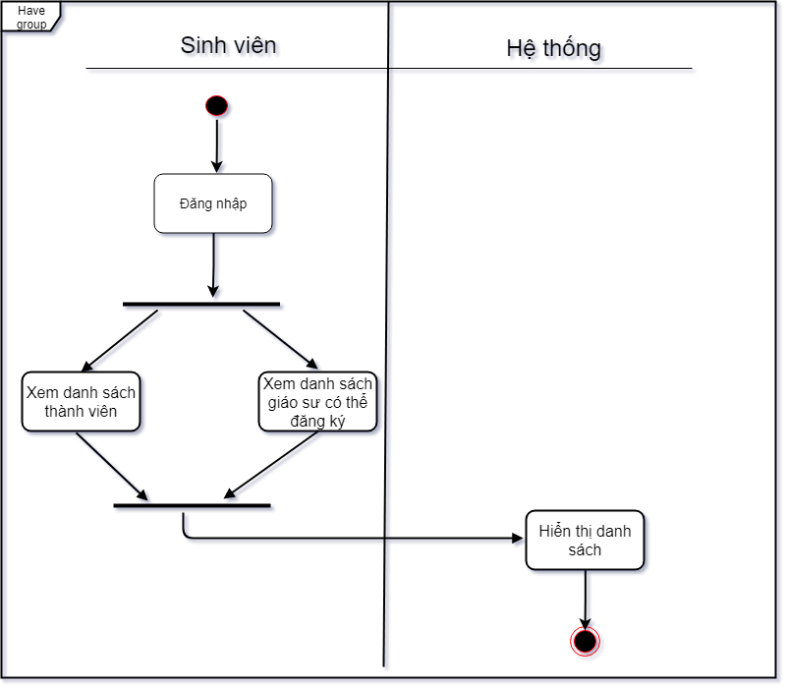
Group 04 |  | Process | Use Case ID | Use case name | Created PIC | Created Date | Approved Date
 |  | Use case design | UC_PRJ_005 | Student have group | TrucMN | 4-Apr-2019

1. Pre-Condition
- Sinh viên đăng nhập vào hệ thống

2. Trigger
- Hiển thị danh sách thành viên nhóm và danh sách professor chưa có thể đăng ký

3. Basic flow

 | - Sinh viên bấm vào xem danh sách nhóm để xem danh sách thành viên của nhóm mình

4. Activity

view group student
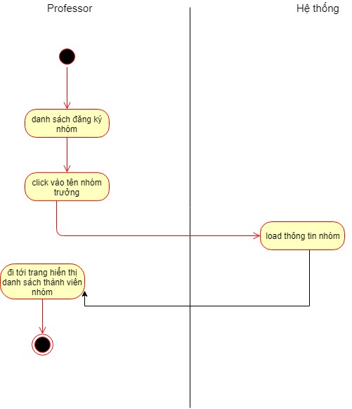
Group 04 |  |  |  | Process | Use Case ID | Use case name | Created PIC | Created Date | Approved Date
 |  |  |  | Use case design | UC_PRJ_006 | View group students | VuTH | 4-Apr-2019

1. Pre-Condition
1.1 Professor đăng nhập vào hệ thống

2. Trigger
Để xem thông tin nhóm sinh viên thì click vào tên nhóm trưởng

3. Basic flow

 |  | 3.1 | Hệ thống hiển thị màn hình tác vụ cho Professors
 |  | 3.2 | Click vào tên nhóm trưởng
 |  | 3.3 | Hệ thống di chuyển đến trang hiển thị danh sách sinh viên trong nhóm

4. Alternative flow

 |  | 4.1 | none

5. Business rule
 | Yêu cầu về việc hiển thị danh sách nhóm sinh viên
 |  | phải đủ 6 thành viên

6. Activity diagram

view information student
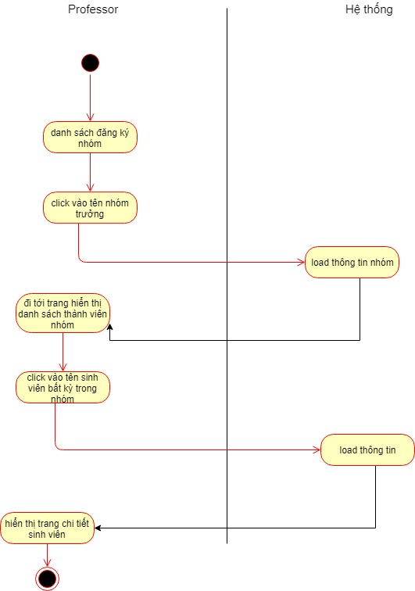
Group 04 |  |  |  | Process | Use Case ID | Use case name | Created PIC | Created Date | Approved Date
 |  |  |  | Use case design | UC_PRJ_007 | View students information | VuTH | 4-Apr-2019

1. Pre-Condition

1.1 Professor đăng nhập vào hệ thống

2. Trigger

Để xem thông tin sinh viên, đi đến trang hiển thị danh sách thành viên của nhóm => click vào tên sinh viên => trang hiển thị chi tiết thông tin sinh viên

3. Basic flow

 |  | 3.1 | Hệ thống hiển thị màn hình tác vụ cho Professors
 |  | 3.2 | Click vào tên nhóm trưởng => trang hiển thị danh sách thành viên nhóm
 |  | 3.3 | click vào tên từng thành viên để xem chi tiết sinh viên

4. Alternative flow

 |  |  | none

5. Business rule
 | Yêu cầu về việc hiển thị chi tiết thông tin sinh viên
 |  | Khi professor click vào tên sinh viên hệ thống sẽ truyền id của sinh viên đó

6. Activity diagram

create topic
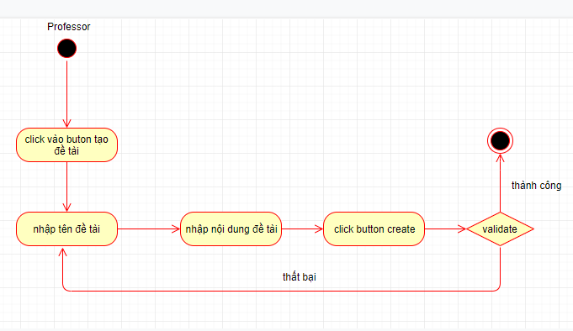
Group 04 |  |  |  |  | Process | Use Case ID | Use case name | Created PIC | Created Date | Approved Date
 |  |  |  |  | Use case design | UC_PRJ_008 | Create project | VuTH | 4-Apr-2019

1. Pre-Condition

 | Actor: User được phân quyền tạo project (Giáo sư)
 | Điều kiện: User đã login vào hệ thống và có quyền tạo project.

2. Trigger

 | Để tạo bài kiểm tra, Giáo sư nhấn nút "create" trong menu ở bên trái website

3. Basic flow

 |  | 3.1 | Hệ thống hiển thị form nhập dữ liệu
 |  | 3.2 | User nhập các thông tin trên màn hình, trong đó có các thông tin
 |  |  | Project name, Description
 |  |  | và bấm [Create] button.
 |  |  | (Alternative: Cancel creating project)
 |  | 3.3 | Hệ thống thực hiện validate dữ liệu input. Nếu dữ liệu valid, hệ thống thực hiện đăng ký thông tin dự án, lưu thông tin dự án vào trong DB
 |  |  | (Alternative: Processing when invalid project information)
 |  | 3.4 | Hệ thống chuyển tới trang hiển thị danh sách các project

4. Alternative flow

 |  | 4.1 | Cancel creating project
 |  |  |  | Nếu user nhấn button "Cancel" trên màn hình, thì chương trình sẽ close màn hình nhập thông tin. Các thông tin mà user input cũng sẽ bị hủy.
 |  |  |  | (thông tin Project không được đăng ký vào hệ thống)
 |  |  |  | Hệ thống quay lại màn hình trước (mà từ đó user activate màn hình tạo project).

 |  | 4.2 | Processing when invalid project information
 |  |  |  | Hệ thống khi đó sẽ hiển thị thông báo lỗi cho user và cho phép user có thể correct lại thông tin input (Quay trở lại bước 3.2)

5. Business rule

 | Project Information Constraints
 |  | Khi tạo project thi status default sẽ là not ready

 | Role to create project
 |  | Mỗi giáo sư có thể tạo dự án
 |  | Mỗi dự án có thể có nhiều nhóm sinh viên tham gia tùy theo giáo sư quy định

6. Activity Diagram

student update information
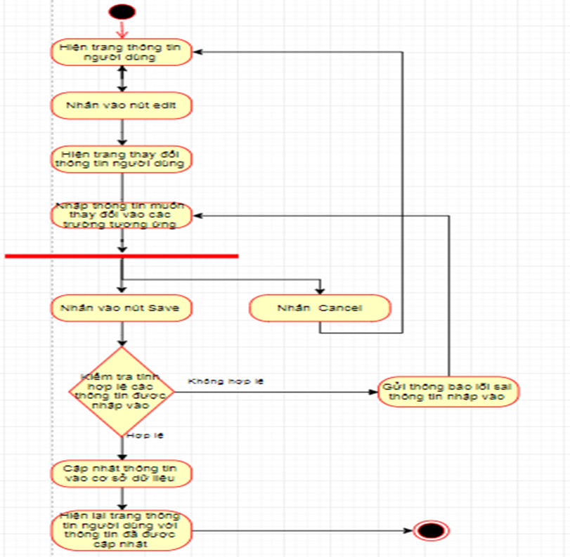
Group 04 |  |  |  |  |  | Process | Use Case ID | Use case name | Created PIC | Created Date | Approved Date
 |  |  |  |  |  | Use case design | UC_PRJ_009 | Student Update information | TriVV | 5-Apr-2019

1. Pre-Condition

 | Actor: Bất kỳ students nào đã đăng nhập vào hệ thống

2. Trigger

 | Student đang ở màn hình xem thông tin
 | Student click vào button edit

3. Basic flow

 |  | 3.1 |  | Users nhập vào thông tin mà mình cần update (họ và tên,ngày sinh,số điện thoại,…) và click button Save
 |  | 4 |  | Hệ thống kiểm tra tính hợp lệ của dữ liệu mà users nhập vào nếu hợp lệ thỳ sẽ cập nhập thông tin đó vào cơ sở dữ liệu
 |  |  |  | đồng thời ở màn hình hiển thị cũng sẽ cập nhập thông tin cũ thành thông tin mà users đã nhập vào
 |  |  |  | (Alternative: Processing when invalid data input)
 |  | 5 |  | Nếu không hợp lệ thì sẽ hiện lỗi ở trường bị nhập sai

4. Alternative flow

 |  |  |  | Processing when invalid data input
 |  |  |  |  | Hệ thống khi đó sẽ hiển thị thông báo lỗi cho student và cho phép student có thể viết lại phần thông tin bị lỗi .

5. Business rule

 | Role to update information
 |  | Student phải nhập đúng các qui định về dữ liệu của trường thông tin mà mình cần cập nhật
 | Yêu cầu về việc thông báo lỗi nhập sai dữ liệu:
 |  | Màn hình hiển thị thông báo lỗi màu đỏ ở trường bị nhập sai.
 |  | Khi user edit lại trường dữ liệu đó thì màu sắc của trường dữ liệu đó sẽ trở lại bình thường.
 | Các giá trị default:
 |  |  | Gia trị của các trường được lấy từ cơ sở dữ liệu tương ứng
 | Validate thông tin input
 |  | Các thông tin là invalid nếu :
 |  |  | -Địa chỉ email để trống hoặc không đúng cấu trúc của một email hoặc đã tồn tại trong cơ sở dữ liệu
 |  |  | -Số điện thoại để trống hoặc nhập sai quy tắc (có thêm ký tự chữ,…)
 |  |  | -Họ và tên không được để trống hoặc sai quy tắc ( có ký tự chữ số,..)

6.Activity Diagram

login
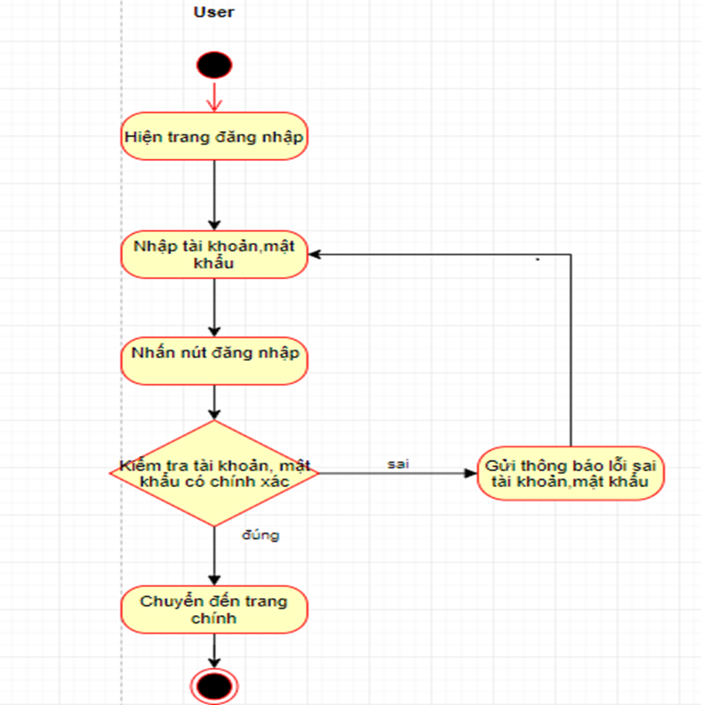
Group 04 |  |  |  |  |  | Process | Use Case ID | Use case name | Created PIC | Created Date | Approved Date
 |  |  |  |  |  | Use case design | UC_PRJ_010 | Login | TriVV | 5-Apr-2019

1. Pre-Condition

 | Actor: Bất kỳ người dùng nào đã có tài khoản trong hệ thống
 |  |  | PM dự án (có thể tạo sub-project)

2. Trigger

 | Người dùng vào trang web nhưng chưa đăng nhập

3. Basic flow

 |  | 3.1 |  | Hệ thống hiển thị màn hình đăng nhập
 |  | 3.2 |  | Người dùng nhập vào tài khoản và mật khẩu và bấm đăng nhập
 |  | 3.3 |  | Hệ thống thực hiện kiểm tra đăng nhập,nếu đăng nhập thành công thì sẽ chuyển đến trang chính của người dùng (tùy vào role)
 |  |  |  | (Alternative: Processing when invalid data input)

4. Alternative flow
 |  |  |  | Processing when invalid data input
 |  |  |  |  | Hệ thống khi đó sẽ hiển thị thông báo lỗi cho user và cho phép user có thể correct lại thông tin input (Quay trở lại bước 3.2)

5. Business rule
 | Role to login
 |  | Users không được để trống hoặc nhập vào các kí tự đặc biệt vào tài khoản,mật khẩu
 | Yêu cầu về việc thông báo lỗi nhập sai dữ liệu:
 |  | Màn hình hiển thị thông báo lỗi.
 |  | Các trường dữ liệu không hợp lệ được bôi đỏ.
 |  | Con trỏ chuột sẽ focus vào trường dữ liệu đầu tiên không hợp lệ
 |  | Khi user edit lại trường dữ liệu đó thì màu sắc của trường dữ liệu đó sẽ trở lại bình thường.
 | Các giá trị default:
 |  |  | Gia trị của trường tài khoản và mật khẩu được mặc định là null
 | Validate thông tin input
 |  | Các thông tin là invalid nếu :
 |  |  | -Tài khoản để trống hoặc có các kí tự đặc biệt hoặc không tồn tại trong cơ sỡ dữ liệu
 |  |  | -Mật khẩu để trống hoặc không giống với mật khẩu của tài khoản đã nhập vào trong cơ sở dữ liệu

6. Activity Diagram

change password
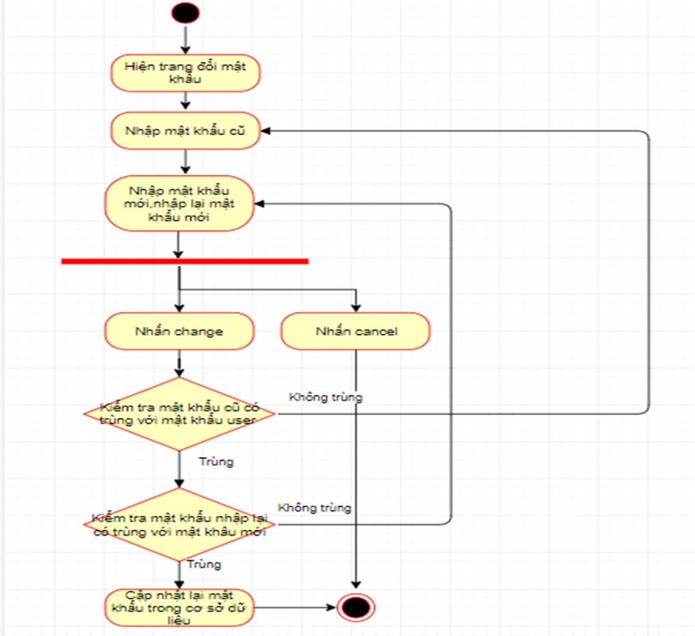
Group 04 |  |  |  | Process | Use Case ID | Use case name | Created PIC | Created Date | Approved Date
 |  |  |  | Use case design | UC_PRJ_011 | Change password | TriVV | 4-Apr-2019

1. Pre-Condition
 | Actor: admin,professor,student
 | Điều kiện: admin,professor,student login vào hệ thống
2. Trigger
 | Admin nhấn nút change password ở website sau khi đăng nhập
 | Professor nhấn nút change password ở website sau khi đăng nhập
 | Student nhấn nút Chnage password ở website sau khi đăng nhập
3. Basic flow
 | User login vào hệ thống
 | 3.1 | Kiểm tra nếu role là admin, admin nhấn nút "change password" thì mản hình sẽ chuyển đến trang thay đổi mật khẩu của admin
 | 3.2 | Nếu role là professor, professor nhấn nút "change password" thì màn hình sẽ chuyển đến trang thay đổi mật khẩu
 | 3.3 | Nếu role là student, student nhấn nút "change password" thì màn hình sẽ chuyển đến trang thay đổi mật khẩu
 | 3.4 | User nhập mật khẩu cũ vào trường "old password"
 | 3.5 | User nhập mật khẩu mới và nhập lại mật khẩu mới vào trường "new password" và "password confirm"
 | 3.6 | User nhấn vào nút "Change" ở form để thực hiện đổi mật khẩu hoặc nhấn nút "Cancel" quay lại trang thông tin
 | 3.7 | Hê thống sẽ validate các trường trong form
 | 3.8 | Nếu hợp lệ thì hệ thống sẽ cập nhật mật khẩu mới và quay lại trang thông tin
 |  | Nếu không hợp lệ các trường nhập không hợp lệ sẽ bị bôi đỏ và hiển thị thông báo bên dưới trường nhập liệu
4. Alternative flow
 | 4.1 | Cancel: nếu User nhấn nút cancel thì form sẽ bị hủy và tài khoản vẫn như cũ và quay lại trang thông tin
 | 4.2 | Validate: Hệ thống sẽ bôi đỏ trường nhập liệu không hợp lệ và hiển thị thông tin lỗi ở bên dưới | Hệ thống sẽ quay lại màn hình trước đó.

5. Business rule

 | 5.1 | Không được bỏ trống trường, mật khẩu mới phải khác mật khẩu cũ
 | 5.2 | Mật khẩu nhập lại phải giống với mật khẩu mới
 | 5.3 | Phải có nút submit để xác nhận thay đổi

6. Activity Diagram

account list
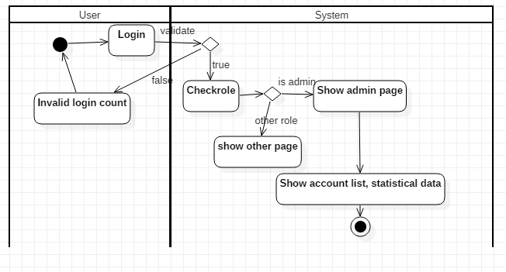
Group 04 |  |  | Process | Use Case ID | Use case name | Created PIC | Created Date | Approved Date
 |  |  | Use case design | UC_PRJ_012 | Account List | Lê Hoàng Linh | 4-Apr-2019

1. Pre-Condition
 | User login vào hệ thống và được kiểm tra đúng vai trò admin

2. Trigger

 |  | Người dùng đăng nhập vào trang và được kiểm tra với vai trò admin, admin nhấn xem danh sách tài khoản

4. Alternative flow

5. Business rule

6. Activity Diagram

Professor
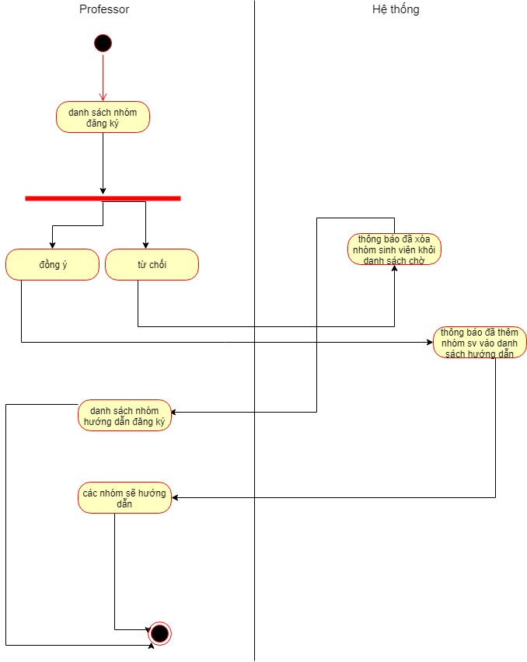
Group 04 |  |  | Process | Use Case ID | Use case name | Created PIC | Created Date | Approved Date
 |  |  | Use case design | UC_PRJ_013 | professor reject/agree group student | LamPham | 4-Apr-2019

1. Pre-Condition

1.1 Professor đăng nhập vào hệ thống

2. Trigger

kiểm tra danh sách các nhóm đăng ký

3. Basic flow

3.1 |  | Hệ thống hiển thị màn hình tác vụ cho Professors
3.2 |  | Click vào dấu tích đồng ý để xác nhận hướng dẫn nhóm sinh viên
3.3 |  | Click vào dấu 'x' để xóa nhóm sinh viên khỏi ds nhóm đăng ký(không muốn hướng dẫn)

4. Alternative flow

4.1 |  | Hệ thống validate việc xóa hay thêm nhóm sinh viên theo quyết định của giáo sư

5. Business rule
 | Yêu cầu về việc hiển thị ds nhóm sinh viên đăng ký
 |  | Khi professor đã đồng ý hướng dẫn nhóm sinh viên thì ở danh sách nhóm sinh viên phải xóa nhóm đó và tải lại vào danh sách hướng dẫn của professor

6. Activity diagram

